상품제안서
플라워캔-해바라기(스티커부착) | 상품코드: F00546

 |  |  |  |  |  |  | 02-412-0044 | www.easy1.co.kr
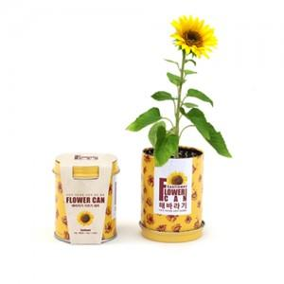 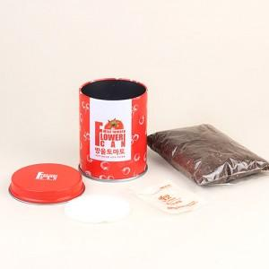 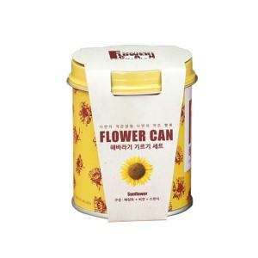

【상세/제작정보】 | 스티커인쇄부착 별도문의

【인쇄/포장옵션】 | 스티커 / 별도문의

【공급단가】 | 수량 | 180~ | 500~ | 1,000~ | 2,000~ | 3,000~
*VAT별도 | 단가 | 3,510원 | 3,380원 | 3,250원 | 3,120원 | 3,040원

【상품 URL】 | http://www.easy1.co.kr/src/goods_detail.php?gdno=546

